G1 secteur
Ind20207_ Femmes et science |  |  |  |  |  |  |  | Retour à l'index

G1. Personnel de recherche et développement (R-D) en Suisse selon le secteur et le sexe, en 2021
En % (Personnes physiques)

En PP | Entreprises privées | Confédération | Hautes écoles | Total | En % | Entreprises privées | Confédération | Hautes écoles | Total

Femmes | 15461 | 923 | 34371 | 50755 | Femmes | 25 | 42 | 46 | 36
Hommes | 46418 | 1261 | 40997 | 88676 | Hommes | 75 | 58 | 54 | 64
Total | 61879 | 2184 | 75368 | 139431 | Total | 100 | 100 | 100 | 100

Source: OFS - Recherche et développement (R-D) synthèse suisse (RD suisse)
© OFS

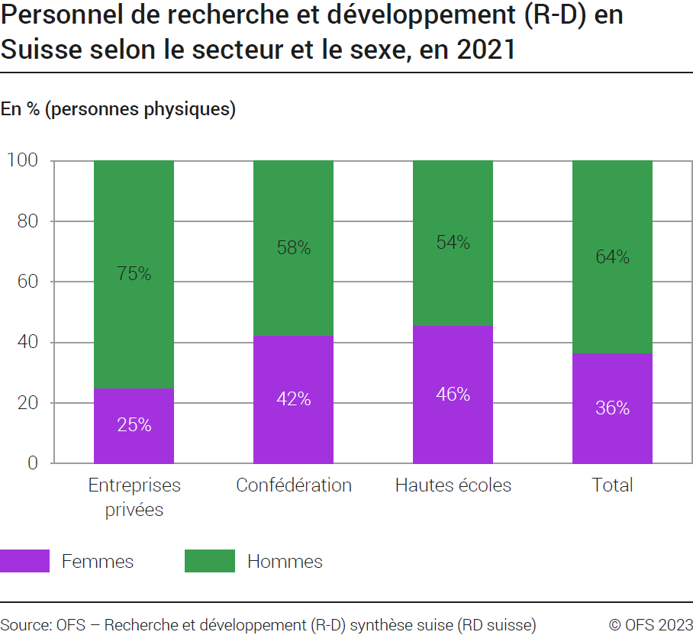

G2 Evolution
Ind20207_ Femmes et science |  |  |  |  | Retour à l'index

G2. Personnel de recherche et développement (R-D) et chercheuses/ chercheurs en Suisse selon le sexe, de 2000 à 2021
En % (personnes physiques)
 | 1 | 1
Année | Chercheuses | chercheurs | Personnel R-D: Femmes | Personnel R-D: Hommes
2000 | 20 | 80 | 28 | 72
2004 | 27 | 73 | 31 | 69
2008 | 30 | 70 | 32 | 68
2012 | 32 | 68 | 35 | 65
2015 | 34 | 66 | 34 | 66
2017 | 35 | 65 | 36 | 64
2019 | 36 | 64 | 36 | 64
2021 | 38 | 62 | 36 | 64
Source: OFS - Recherche et développement (R-D) synthèse suisse (RD suisse)
© OFS
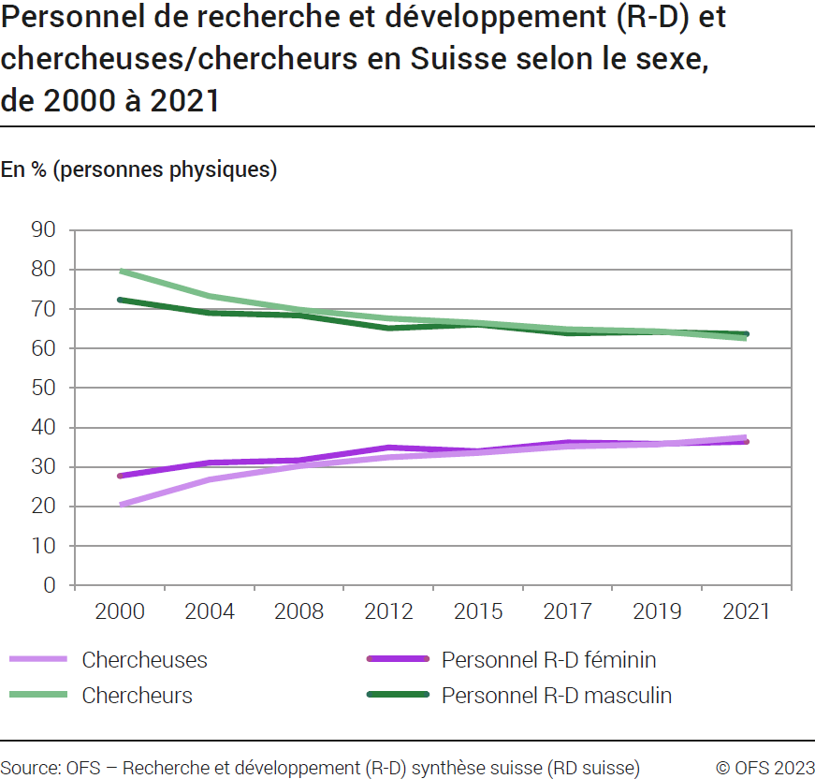

G3 Tuyau
Ind20207_ Femmes et science |  |  |  |  |  |  |  |  | Retour à l'index

G3. Tuyau percé
Femmes et hommes dans la carrière académique (HEU, HES, HEP)1 en Suisse selon le sexe, en 2021
En % (personnes physiques)

2021 | Maturités gymnasiales, professionnelles et spécialisées | Etudiantes/ étudiants débutants | Etudiantes/ étudiants | Bachelors | Masters | Doctorats | Chercheuses/ chercheurs Grade2 D | Chercheuses/ chercheurs Grade2 C | Chercheuses/ chercheurs Grade2 B | Chercheuses/ chercheurs Grade2 A
Femmes | 20,290 | 24,231 | 142,601 | 18,408 | 11,072 | 2,130 | 10,912 | 6,401 | 2,622 | 1,639
Hommes | 16,141 | 20,933 | 126,917 | 15,657 | 10,142 | 2,398 | 13,037 | 8,303 | 3,924 | 4,449
Total | 36,431 | 45,164 | 269,518 | 34,065 | 21,214 | 4,528 | 23,949 | 14,704 | 6,546 | 6,088

 | Maturités gymnasiales, professionnelles et spécialisées | Etudiantes/ étudiants débutants | Etudiantes/ étudiants | Bachelors | Masters | Doctorats | Chercheuses/ chercheurs Grade2 D | Chercheuses/ chercheurs Grade2 C | Chercheuses/ chercheurs Grade2 B | Chercheuses/ chercheurs Grade2 A
Femmes | 56% | 54% | 53% | 54% | 52% | 47% | 46% | 44% | 40% | 27%
Hommes | 44% | 46% | 47% | 46% | 48% | 53% | 54% | 56% | 60% | 73%
Total | 100% | 100% | 100% | 100% | 100% | 100% | 100% | 100% | 100% | 100%

1 Il ne s'agit pas du secteur complet des hautes écoles: les établissement de recherche du domaine des EPF (ER-EPF) ne sont pas inclus dans ces statistiques
2 Grade : "Ancienneté" ou échelon dans la hiérarchie chez les chercheuses et chercheurs de l’enseignement supérieur.

Sources: OFS-SIUS (cubes statistiques des hautes écoles) et statistiques Recherche et développement (R-D) dans les hautes écoles, juin 2022
© OFS
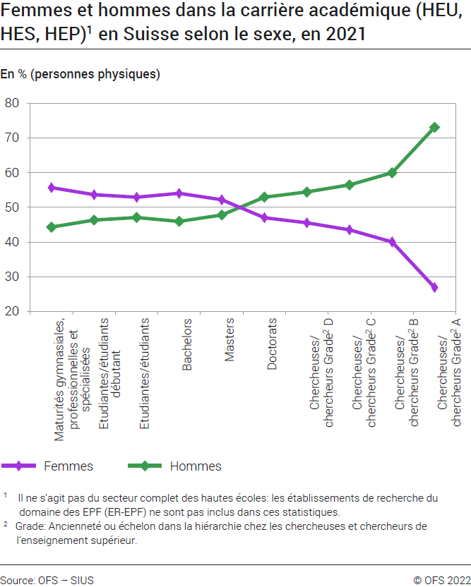

G4 FORD
Ind20207_ Femmes et science |  |  | Retour à l'index

G4. Chercheuses/ chercheurs en Suisse selon le domaine de R-D et le sexe, dans le secteur des hautes écoles, en 2021
En % (personnes physiques)

Chercheuses/ chercheurs | Hommes | Femmes
Ingénierie et technologie | 72% | 28%
Sciences naturelles | 66% | 34%
Sciences médicales et santé | 50% | 50%
Sciences sociales | 48% | 52%
Humanités et arts | 46% | 54%
Agriculture et sciences vétérinaires | 41% | 59%

Source: OFS - Recherche et développement (R-D) dans les hautes écoles (RD HE)
© OFS

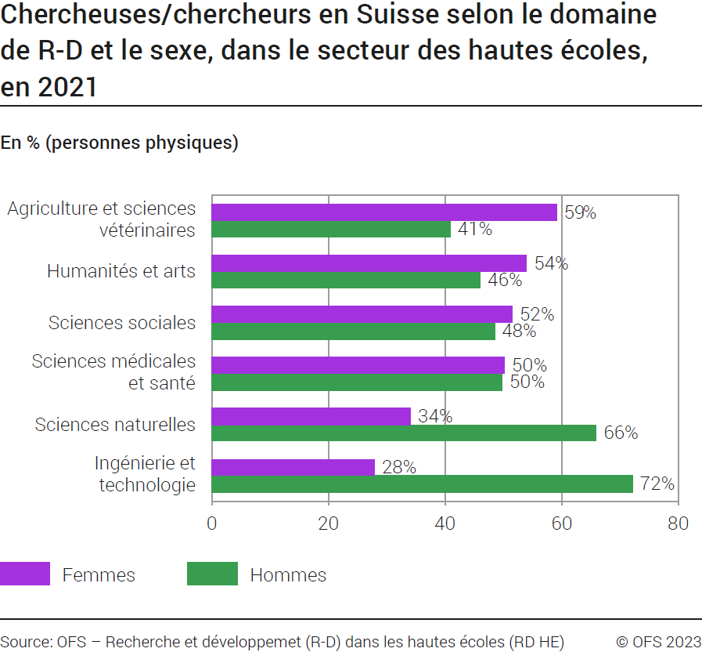

G5 FNS
Ind20207_ Femmes et science |  |  |  |  |  |  |  |  |  |  |  |  | Retour à l'index

G5. Demandes de financement approuvées pour des projets de recherche et développement en Suisse 1 selon le sexe, de 2010 à 2021
En %
Part des bénéficiaires femmes sur le total des femmes ayant demandés des fonds, en %
Part des fonds reçus par des femmes sur le total des fonds demandés par des femmes, en %
Part des bénéficiaires hommes sur le total des hommes ayant demandés des fonds, en %
Part des fonds reçus par des hommes sur le total des fonds demandés par des hommes, en %

 | 2021 | 2020 | 2019 | 2018 | 2017 | 2016 | 2015 | 2014 | 2013 | 2012 | 2011 | 2010
% bénéficiaires femmes parmi les demandeuses (femmes) | 30% | 35% | 42% | 38% | 40% | 38% | 43% | 44% | 42% | 46% | 49% | 50%
% fonds reçus par les femmes parmi les fonds demandés par les femmes | 23% | 26% | 31% | 28% | 32% | 26% | 32% | 33% | 30% | 30% | 33% | 31%
% bénéficiaires hommes parmi les demandeurs (hommes) | 33% | 35% | 44% | 45% | 43% | 39% | 43% | 49% | 51% | 53% | 52% | 54%
% fonds reçus par les hommes parmi les fonds demandés par les hommes | 28% | 29% | 36% | 37% | 36% | 32% | 34% | 37% | 39% | 39% | 37% | 38%
1 Voir détails dans la méthodologie
Source: FNS-datateam - OFS: Calculs sur sources
© OFS
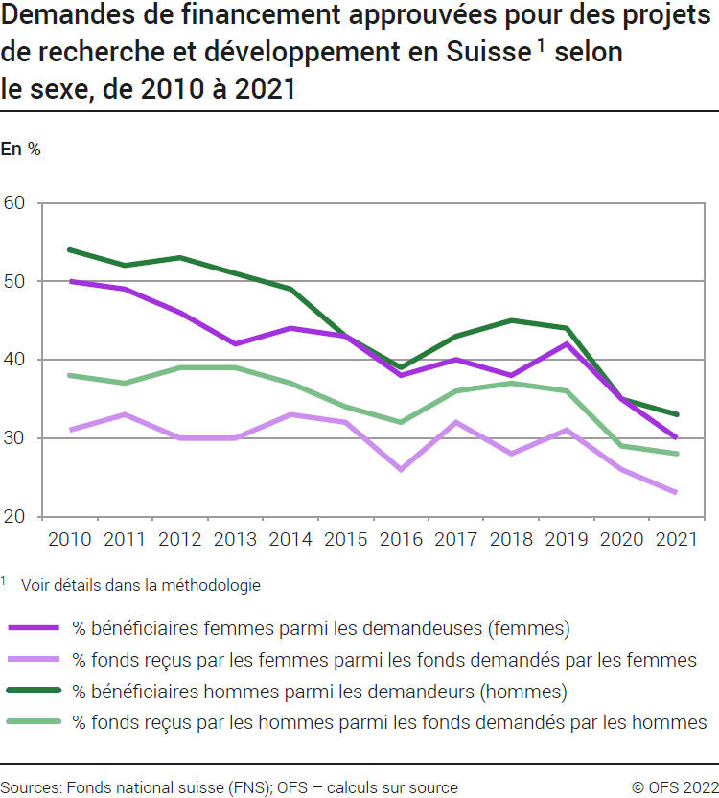

G6 Comp Int
Ind20207_ Femmes et science |  | Retour à l'index

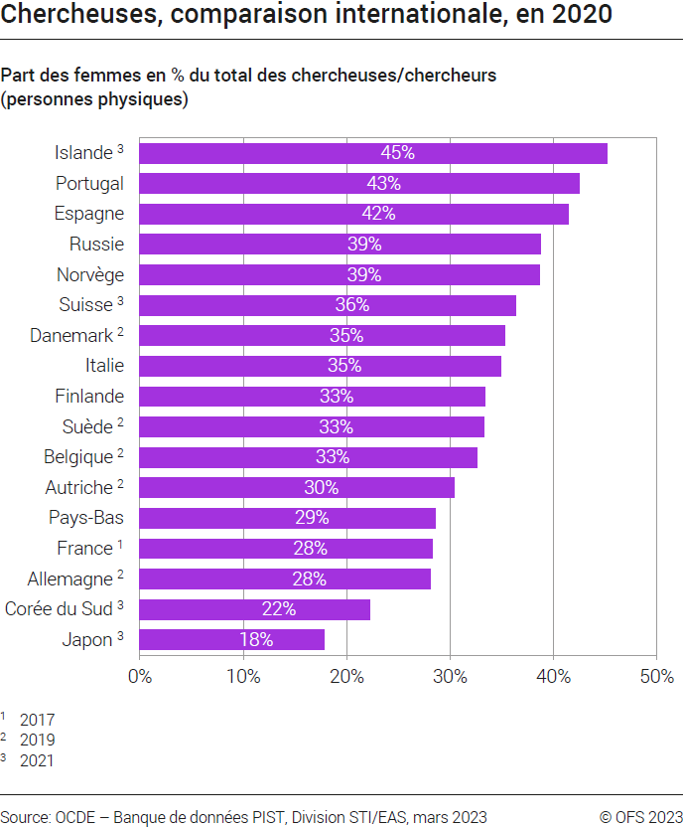
G6. Chercheuses, comparaison internationale, en 2020
Part des femmes en % du total des chercheuses/ chercheurs (personnes physiques)

2020 | Femmes
Japon 3 | 17.8
Corée du Sud 3 | 22.2
Allemagne 2 | 28.1
France 1 | 28.3
Pays-Bas | 28.6
Autriche 2 | 30.4
Belgique 2 | 32.6
Suède 2 | 33.3
Finlande | 33.4
Italie | 34.9
Danemark 2 | 35.3
Suisse 3 | 36.4
Norvège | 38.7
Russie | 38.8
Espagne | 41.5
Portugal | 42.5
Islande 3 | 45.2

1 2017
2 2019
3 2021
Source: OCDE: banque de données PIST, Division STI / EAS, Paris, mars 2023
© OFS

